상품제안서
밀크보틀 스텐 530[인쇄무료] | 상품코드: F17749

 |  |  |  |  |  |  | 02-412-0044 | www.easy1.co.kr
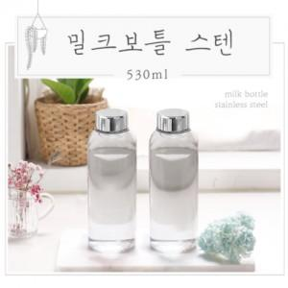 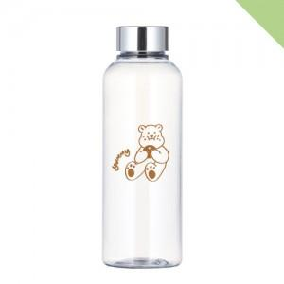

【상세/제작정보】 | 배송비 : 1박스 100개입 7,000원 (부가세별도)

【인쇄/포장옵션】 | 실크 / 포장지포장

【공급단가】 | 수량 | 100~ | 500~ | 1,000~ | 3,000~ | 5,000~
*VAT별도 | 단가 | 2,700원 | 2,600원 | 2,500원 | 2,400원 | 2,340원

【상품 URL】 | https://easy1.co.kr:443/src/goods_detail.php?gdno=17749

